DASHBOARD


RODZAJE CHORÓB ORAZ LICZBA WYBRANYCH SPECJALISTÓW

6 701 355
13 529
663
Średnia zachorowań w województwach [na 100 tys. mieszkańców]

Liczba chorych z całej Polski
Liczba chorych z wybranego województwa
Liczba specjalistów w województwie
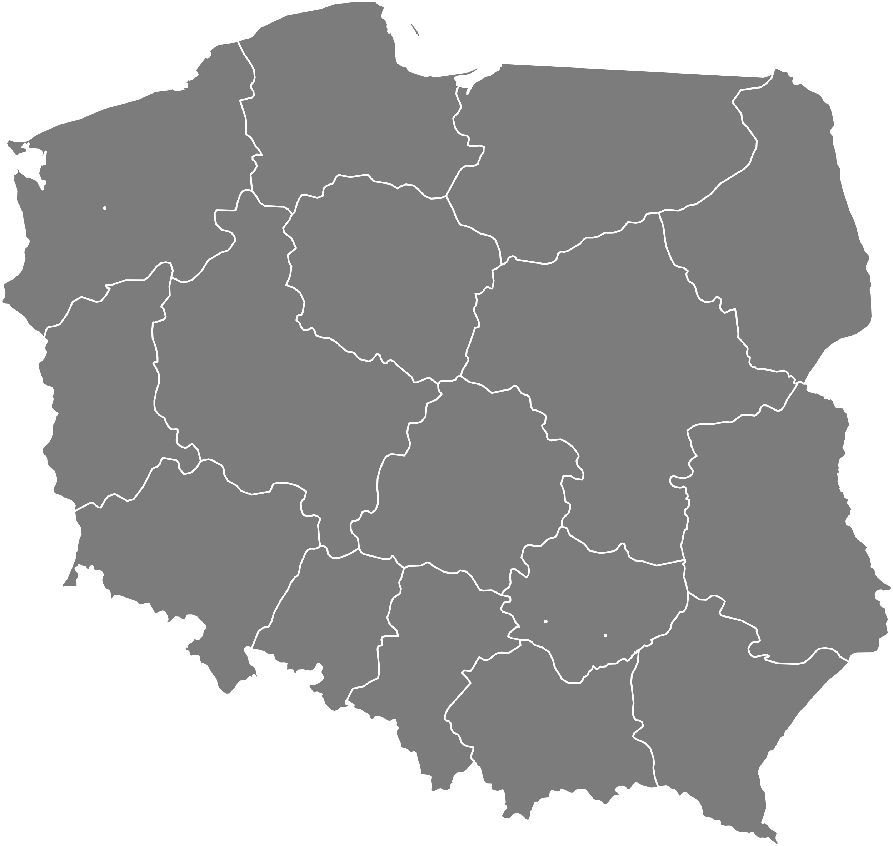
1357

428
309

Choroby zakaźne
5531
43

750
419
Najczęstściej występujące choroby zakaźne w województwie [liczba chorych na 100 tys. mieszkańców]
Liczba chorych *
Liczba specjalistów**

791
 | Suma
Grypa | 4744
Biegunki u dzieci do lat 2 | 3210
Borelioza z Lyme | 23
Salmonellozy | 11
Szkarlatyna | 5
793

0,008
389

515

Liczba specjalistów na osobę chorą
514
480

501
494
619

359
590

Choroby psychiczne
7997
8

Liczba chorych *
Liczba specjalistów**
Najczęstściej występujące choroby psychiczne w województwie [liczba chorych na 100 tys. mieszkańców]

 | Suma
Zaburzenia psychiczne i zaburzenia zachowania | 3291
Zaburzenia nerwicowe | 1092
Zaburzenia nastroju | 635
Zaburzenia rozwojowe | 248
Upośledzenie umysłowe | 165
To zdjęcie, autor: Nieznany autor, licencja: CC BY-SA

Top 10 najczęściej występujących chorób w Polsce
0,0011

 | Suma
Grypa | 42.3%
Zaburzenia psychiczne i zaburzenia zachowania | 22.9%
Biegunki u dzieci do lat 2 | 17.6%
Zaburzenia nerwicowe | 8.3%
Zaburzenia nastroju | 5.3%
Zaburzenia rozwojowe | 1.8%
Upośledzenie umysłowe | 0.9%
Zaburzenia osobowości i zachowania dorosłych | 0.6%
Borelioza z Lyme | 0.2%
Inne zaburzenia | 0.2%

Liczba specjalistów na osobę chorą

Choroby weneryczne
0
3

Liczba chorych *
Najczęstściej występujące choroby weneryczne w województwie [liczba chorych na 100 tys. mieszkańców]
Liczba specjalistów**
 | Suma
Kiła | 0
Rzeżączka | 0

9,3

Liczba specjalistów na osobę chorą

* - liczba chorych z wybranego województwa na 100 tysięcy mieszkańców *- liczba specjalistów z wybranego wojewodztwa na 100 tysięcy mieszkańców

